Sheet1
Modèle de chronologie pour Excel
 | Début | Durée (jours)
Travail préparatoire | 1/6/19 | 1
Mise en forme matrice | 1/7/19 | 0.5
Metrique Cosinus | 1/7/19 | 0.5
Debiaisage notes | 1/7/19 | 1
Filtrage Collaboratif | 1/7/19 | 1
Optimisation | 1/7/19 | 1
Predire notes | 1/7/19 | 1
Evaluation | 1/17/19 | 1
Taches manageriales | 1/7/19 | 1
Qualité | 1/7/19 | 1
Tâche | 1/7/19 | 1
Tâche | 1/7/19 | 1
Tâche | 1/7/19 | 1

Nom de la tâche | Début | Fin | Durée (jours) | Durée (jours hommes)

Travail préparatoire | 1/6/19 | 1/7/19 | 1 | 6
Mise en forme matrice | 1/7/19 | 1/7/19 | 0.5 | 2
Metrique Cosinus | 1/7/19 | 1/8/19 | 0.5 | 3
Debiaisage notes | 1/7/19 | 1/7/19 | 1 | 2
Filtrage Collaboratif | 1/7/19 | 1/7/19 | 1
Optimisation | 1/7/19 | 1/7/19 | 1
Predire notes | 1/7/19 | 1/7/19 | 1
Evaluation | 1/17/19 | 1/18/19 | 1
Taches manageriales | 1/7/19 | 1/7/19 | 1
Qualité | 1/7/19 | 1/18/19 | 1
Tâche | 1/7/19 | 1/7/19 | 1
Tâche | 1/7/19 | 1/7/19 | 1
Tâche | 1/7/19 | 1/7/19 | 1

 |  |  | Ou, Cliquez ici pour créer votre chronologie dans Smartsheet
 |  |  |  |  | Créez un diagramme de Gantt dans Smartsheet

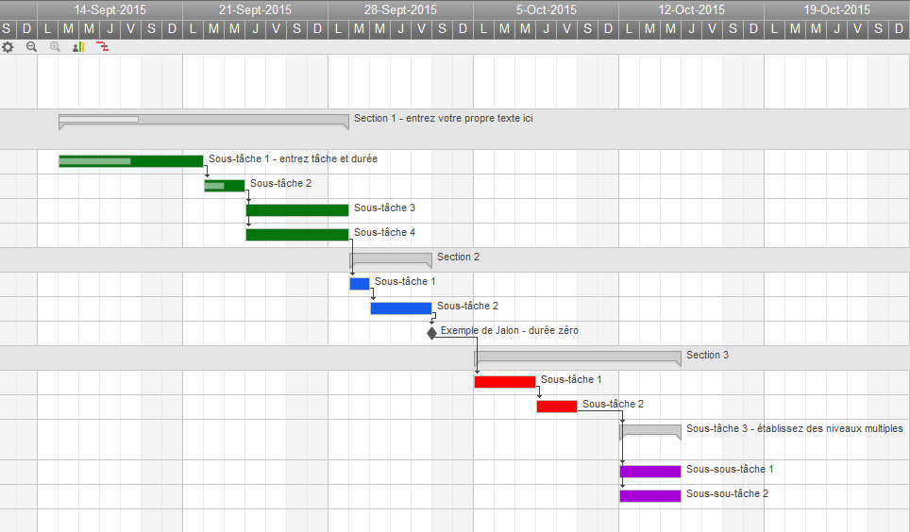
 | ` |  |  |  |  | Track Your Project with This Interactive Gantt Chart

 |  |  |  |  |  | ✓ Instant Sign Up

 |  |  |  |  |  | ✓ No Credit Card Required
 |  |  |  |  |  | ✓ Nothing to Install

